5
２ 人 口

人口と世帯数（住民基本台帳・各年４月１日）
 | 人口 | 世帯
平成元年 | 70,373 | 21,721
２年 | 71,153 | 22,250
３年 | 71,991 | 22,853
４年 | 73,241 | 23,676
５年 | 73,820 | 24,256
６年 | 74,135 | 24,525
７年 | 74,377 | 24,896
８年 | 74,678 | 25,361
９年 | 74,910 | 25,818
10年 | 75,018 | 26,158
11年 | 74,949 | 26,536
12年 | 74,878 | 26,773
13年 | 75,104 | 27,229
14年 | 75,340 | 27,741
15年 | 75,589 | 28,165
16年 | 76,121 | 28,862
17年 | 76,132 | 29,190
18年 | 77,303 | 30,108
19年 | 78,852 | 31,232
20年 | 80,012 | 32,195
21年 | 81,693 | 33,199
22年 | 82,440 | 33,856
23年 | 82,813 | 34,298
24年 | 83,819 | 35,225
25年 | 84,224 | 35,793
26年 | 84,936 | 36,599
27年 | 85,653 | 37,445
28年 | 86,294 | 38,366
29年 | 87,527 | 39,704
30年 | 89,212 | 41,243
31年 | 91,148 | 42,871
令和２年 | 92,262 | 43,824
３年 | 92,496 | 44,482
４年 | 92,042 | 44,663
５年 | 92,527 | 45,447
６年 | 93,089 | 46,374
７年 | 93,663 | 47,378

人
世帯

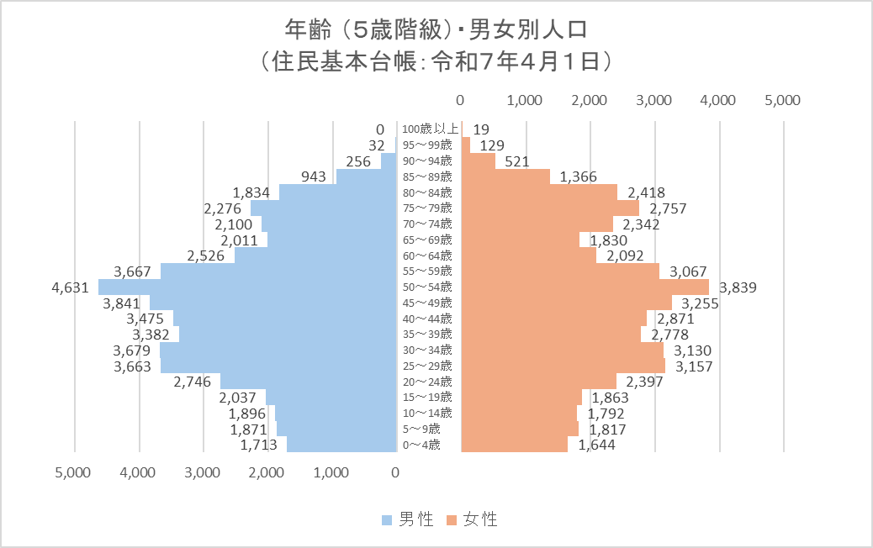

人

人

